Elektrolisis
ANODA
A
B
C
D
KATODA
ELEKTROLIT
SAMPEL
NOMOR PERCOBAAN →
Produksi Gas Klorin (Cl2)
 |  |  |  |  |  |  |  |  |  |  |  |  |  |  |  |  |  |  |  |  |  |  |  |  |  | 1 | 5
 |  |  |  | 1 |  |  | 1 | Elektrolisis Larutan ZnCl2 |  |  |  |  |  | 1 |  |  |  |  |  |  |  |  |  | ELEKTROLIT |  | ACCU 40 AH |  |  |  | NO | ANODA | NO | KATODA |  |  | A | K
 |  |  |  | 2 |  |  | 2 |  |  |  |  |  |  |  | A | TRUE | ANODA2 | 2Cl-(aq) → Cl2(g) + 2e | Volume (V) : | 1.00 | L | 144000 |  | ANODA | KATODA |  |  |  | C | 1 | Cl2 | 1 | H2 | Cl2 | 0 | o
 |  |  |  | 1 |  |  | 1 |  |  |  |  |  |  |  | B | TRUE | ANODA3 | Cl- | Konsentrasi (M): | 1.00 | mol/L | 71970 |  | C | C |  |  | NaCl | Cu | 4 | Cl2 | 2 | H2 | H2 | o
Persaingan Oksidasi Ion
Persaingan Reduksi Ion
 |  |  |  | 7 |  |  | 7 |  |  |  |  |  |  |  | C | TRUE | ANODA4 | Cl2 | Kuat Arus (i): | 10.00 | A |  |  | Cu | Cu |  |  | MgCl2 | Ag | 7 | Cl2 | 3 | H2 | O2 | 0
konsentrasi [Cl-] harus besar
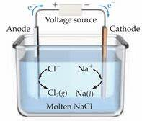
ABC
 |  |  |  |  |  | 7 | 63 |  |  |  |  |  |  |  | D | TRUE | ANOION | E0 H2O = -1,23 V | Waktu (t): | 7,197.00 | s | OK |  |  | ZnCl2 | H2O | H2O | CrCl3 | Fe | 10 | Cl2 | 4 | H2 | Cu2+ | *
ANODA
C
ACCU 40 AH
C
KATODA
 | 8 | 8) Stoikiometri |  |  |  |  |  |  |  |  |  |  |  |  | E | TRUE | ANOION2 | E0 Cl- = -1,36 V | Kons : |  | 2 | 1 |  | LARUTAN | (aq) | CaCl2 | CaCl2 | ZnCl2 | Co | 11 | Cl2 | 5 | H2 | L | D |  | *
 | 14 | Sebanyak 1 liter larutan ZnCl2 1 M dielektrolisis menggunakan anoda C dan katoda C dengan kuat arus 10 ampere selama 7197 detik. Tuliskan reaksi elektrolisis & Tentukanlah: |  |  |  |  |  |  |  |  |  |  |  |  | F | TRUE | ANOION3 | 0 | muatan : |  |  | 2 |  | LELEHAN | ZnCl2(aq) | CaSO4 | CaSO4 | MgO | Ni | 12 | Cl2 | 6 | H2 |  |  | Cl2(g) | Zn(s)
INPUT DATA
 | 14 |  |  |  |  |  |  |  |  |  |  |  |  |  | G | TRUE | BASA | 0 | muatan: |  |  | 3 |  | CADANGAN |  | Ba(OH)2 | Ba(OH)2 | Ag2O | Zn | 13 | Cl2 | 19 | H2
LATIHAN
∗
∗
∗
∗
∗
∗
∗
∗
∗
∗
o
o
o
o
o
o
o
o
o
o
5 |  | (a) W_ Zn(s) (b) V_ Cl2(g) (c) t_maks, (d) Q(%), (e) r_di katoda, (f) r_anoda, (g) [H+], [OH-], Kw |  |  |  |  |  |  |  |  |  |  |  |  | H | TRUE | HASIL5 | ZnCl2(aq) → Zn(s) + Cl2(g) | ACCU: |  |  | 4 |  | C |  | ZnCl2 | ZnCl2 | CdO | Sn | 28 | Cl2 | 20 | H2
o
o
o
o
o
o
o
o
o
o
START
STOP
TRUE |  |  |  |  |  |  |  |  | Volume (V) : | 1.00 | L | TRUE |  |  | I | TRUE | IONISASI | ZnCl2 (aq) → Zn2+(aq) + 2Cl-(aq) | a) Massa Zn = | 24.384 |  | 5 | W | C |  | NiSO4 | NiSO4 | Al2O3 | Pb | 29 | Cl2 | 22 | H2 | Cl2
* solid
7 |  | DIKETAHUI |  |  |  |  |  |  | Konsentrasi (M): | 1.00 | mol/L | FALSE |  |  |  | TRUE | KATION2 | E0 H2O = -0,83 V | b) Volume Cl2 = | 8.353 |  | 0 | V | SAMPEL |  | Sn(OH)2 | Sn(OH)2 | ZnO | Cd | 30 | Cl2 | 23 | H2
Klik di bawah ini
Volume (V) :
Waktu (t):
Kuat Arus (i):
Konsentrasi (M):
1.00
1.00
7,197.00
10.00
L
mol/L
s
A
Ar_ Zn= 65.39
n_ Zn= 2
Ar_ Cl2= 71
n_ Cl2= 2
Kons :
muatan :
ACCU:
muatan:
mol
o gas
 |  |  |  | Ar_ Zn= 65.39 | Kons : | 1.0 | mol |  | Kuat Arus (i) : | 10 | A | 1 |  |  |  | TRUE | KATION3 | E0 Zn2+ = -0,76 V | c) Waktu maks = | 19,300 |  | 0 |  | ANODA | SAMPEL | NOMOR PERCOBAAN → |  |  |  | 31 | Cl2 | 24 | H2
PERTANYAAN
HASIL
DIKETAHUI
C
 | 3 |  |  | n_ Zn= 2 | muatan : | 71,970 | C |  | Waktu (t): | 7,197 | s |  |  |  |  | TRUE | KATODA2 | Zn2+(aq) + 2e → Zn(s) | d) Quantitas = | 0.339 |  | 0 |  | C | CuCl2 | 1.0 | ZnCl2 | A |  | 19 | Cu2+ | 16 | Cd
F
TRUE |  |  |  | Ar_ Cl2= 71 | muatan: | 0.746 | F |  |  |  |  |  |  |  |  | TRUE | KATODA3 | Zn2+ | e) r_katoda Zn= | 5.18E-05 |  | 0 |  | Au | AgCl | 1.0 | C |  |  | 20 | Cu2+ | 34 | Cd
F
TRUE | 3 |  |  | n_ Cl2= 2 | ACCU: | 1.492 | F |  |  |  |  |  |  |  |  |  | KATODA4 | Zn | f) r_anoda Cl2= | 5.18E-05 |  | 0 |  | Pt | NiBr2 | 7197.0 | C |  |  | 22 | Cu2+ | 12 | Cr | H2
TRUE |  | PERTANYAAN | DAN JAWABAN |  |  |  |  |  |  |  |  |  |  |  |  |  | PANAH1 | 0 | g) Kw = | 1.0E-14 |  | 0 |  |  | CuI2 | 10.0 |  |  |  | 23 | Cu2+ | 30 | Cr
Massa zat (w)
E
IONISASI:
 |  | (a) W_ Zn(s) (b) V_ Cl2(g) (c) t_maks, (d) Q(%), (e) r_di katoda, (f) r_anoda, (g) [H+], [OH-], Kw |  |  |  |  |  |  |  |  |  |  |  |  |  |  | PANAH2 | 0 | h) pH larutan = | 7.00 |  | 0 |  |  | ZnCl2 |  |  |  |  | 24 | Cu2+ | 7 | Cu
c) Waktu maks =
19,300
s
d) Quantitas =
0.339
%
b) Volume Cl2 =
8.353
L
a) Massa Zn =
24.384
g
e) r_katoda Zn=
5.18E-05
mol/s
f) r_anoda Cl2=
5.18E-05
mol/s
h) pH larutan =
7.00
g) Kw =
1.0E-14
mol/L
F
 | 5 |  |  |  |  |  |  |  |  |  | TRUE | ( x1 ) |  |  |  | TRUE | PANAH4 | 0 | IONISASI: |  |  | 5 |  |  | CrCl3 |  |  |  |  | 25 | Cu2+ | 8 | Cu |  |  |  |  |  | →
KATODA (C):
 | 5 |  |  |  |  |  |  |  |  |  |  | ( x1 ) | 2 |  |  | TRUE | PANAH5 | 0 | KATODA (C): |  |  |  |  |  | SnCl2 |  |  |  |  | 26 | Cu2+ | 9 | Cu
G
ANODA (C):
 |  |  |  |  |  |  |  |  |  |  | TRUE | ( x1 ) |  |  |  | TRUE | RUMUS | 0 | ANODA (C): |  |  |  |  |  |  |  |  |  |  | 27 | Cu2+ | 15 | Cu | O2
H
REAKSI:
 |  |  |  |  |  |  |  |  |  |  | TRUE |  | 2 |  |  |  | SAMPEL | ZnCl2(aq) | REAKSI: |  |  | 5 |  |  |  |  |  |  |  | 21 | H2 | 25 | Cu
(total)
I
 |  |  |  |  |  |  |  |  |  | TRUE |  |  |  |  |  |  |  | Persaingan Reduksi Ion | INPUT DATA |  |  |  |  |  |  |  |  |  |  | 2 | O2 | 26 | Cu
 |  |  |  |  |  |  |  |  |  |  |  |  |  |  |  |  |  | Persaingan Oksidasi Ion | o | o gas |  |  |  |  |  |  |  |  |  | 3 | O2 | 27 | Cu
∗
∗
∗
∗
∗
∗
∗
∗
∗
∗
 |  |  |  |  |  |  |  |  |  |  |  |  |  |  |  |  |  | DIKETAHUI | * | * solid |  | 65.4 |  |  |  | ANOION3 | 0 |  |  | 5 | O2 | 33 | Cu
 |  |  |  |  |  |  |  |  |  |  |  |  |  |  |  |  |  | PERTANYAAN |  |  |  | 81.38 |  | FALSE |  | BASA | asam |  |  | 6 | O2 | 17 | Al | Cu2+ |  | Cu(s)
 |  |  |  |  |  |  |  |  |  |  |  |  |  |  |  |  |  | HASIL |  |  |  | 12.29 |  |  |  | SAMPEL | ZnCl2(aq) |  |  | 8 | O2 | 35 | Al
 |  |  |  |  |  |  |  |  |  |  |  |  |  |  |  |  |  |  |  |  |  | Zn |  |  |  | ION | ZnCl2 |  |  | 9 | O2 | 11 | Mg
 |  |  |  |  |  |  |  |  |  |  |  |  |  |  |  |  |  |  |  |  |  | O2 |  |  |  | ANOION | E0 H2O = -1,23 V |  |  | 14 | O2 | 14 | Mg
 |  |  |  |  |  |  |  |  |  |  |  |  |  |  |  |  |  |  | JAWABAN |  |  |  |  |  |  |  | (total) |  |  | 15 | O2 | 29 | Mg
 |  |  |  |  |  |  |  |  |  |  |  |  |  |  |  |  |  |  |  |  |  |  |  |  |  |  |  |  |  | 16 | O2 | 32 | Mg
 |  |  |  |  |  |  |  |  |  |  |  |  |  |  |  |  |  |  |  |  |  |  |  | C |  | IONISASI | ZnCl2 (aq) → Zn2+(aq) + 2Cl-(aq) | 63 |  | 17 | O2 | 10 | Na
 |  |  |  |  |  |  |  |  |  |  |  |  |  |  |  |  |  |  |  |  |  |  |  | Cu |  | KATODA2 | Zn2+(aq) + 2e → Zn(s) | 7 |  | 18 | O2 | 28 | Na
 |  |  |  |  |  |  |  |  |  |  |  |  |  |  |  |  |  |  |  |  |  |  |  | Ag |  | ANODA2 | 2Cl-(aq) → Cl2(g) + 2e |  |  | 32 | O2 | 13 | Zn
 |  |  |  |  |  |  |  |  |  |  |  |  |  |  |  |  |  |  |  |  |  |  |  |  |  | HASIL | Zn2+(aq) + 2Cl-(aq) → Zn(s) + Cl2(g) |  |  | 33 | O2 | 18 | Zn | ANODA3 | Cl- | PANAH1 | 0 | H2O
 |  |  |  |  |  |  |  |  |  |  |  |  |  |  |  |  |  |  |  |  |  |  |  |  |  | anoion2 | E0 Cl- = -1,36 V | ABC |  | 34 | O2 | 31 | Zn | ANODA4 | Cl2 | PANAH2 | 0
 |  |  |  |  |  |  |  |  |  |  |  |  |  |  |  |  |  |  |  |  |  |  |  |  |  | KATION2 | E0 H2O = -0,83 V |  |  | 35 | O2 | 36 | Zn | KATODA3 | Zn2+ | PANAH3 | 0
 |  |  |  |  |  |  |  |  |  |  |  |  |  |  |  |  |  |  |  |  |  |  |  |  |  | KATION3 | E0 Zn2+ = -0,76 V |  |  | 36 | O2 | 21 | O2 | KATODA4 | Zn | 1
 |  |  |  |  |  |  |  |  |  |  |  |  |  |  |  |  |  |  |  |  |  |  |  |  |  |  |  |  |  |  |  |  |  |  |  | PANAH4 | 0
 |  |  |  |  |  |  |  |  |  |  |  |  |  |  |  |  |  |  |  |  |  |  |  |  |  |  |  |  |  | konsentrasi [Cl-] harus besar |  |  |  |  |  | PANAH5 | 0
 |  |  |  |  |  |  |  |  |  |  |  |  |  |  |  |  |  |  |  |  |  |  |  |  |  |  |  |  |  |  |  |  |  |  |  | (a) W_ Zn(s)
 |  |  |  |  |  |  |  |  |  |  |  |  |  |  |  |  |  |  |  |  |  |  |  |  |  | Zn(s) | Cl2(g) | Produksi Gas Klorin (Cl2) |  |  |  |  |  |  |  | (b) V_ Cl2(g) (c) t_maks, (d) Q(%), (e) r_di katoda, (f) r_anoda, (g) [H+], [OH-], Kw
 |  |  |  |  |  |  |  |  |  |  |  |  |  |  |  |  |  |  |  |  |  |  |  |  | 65.39 | Produk = | Zn | Cl2 |  | Ar = | 65.39 | 71 |  |  | L |  | 7.00
 |  |  |  |  |  |  |  |  |  |  |  |  |  |  |  |  |  |  |  |  |  |  |  |  | 22.40 | n = | 2 | 2 |  |  |  | g |  |  | g) Kw =
 |  |  |  |  |  |  |  |  |  |  |  |  |  |  |  |  |  |  |  |  |  |  |  |  |  |  | (a) W_ Zn(s) (b) V_ Cl2(g) (c) t_maks, (d) Q(%), (e) r_di katoda, (f) r_anoda, (g) [H+], [OH-], Kw |  | 0.339 | Ar Zn: | e_ Zn: | Ar Cl2:
 |  |  |  |  |  |  |  |  |  |  |  |  |  |  |  |  |  |  |  |  |  |  |  |  | s | mol/s |  |  |  | 65.39 | 2 | 71 | e_ Cl2: | 2
 |  |  |  |  |  |  |  |  |  |  |  |  |  |  |  |  |  |  |  |  |  |  |  |  |  |  |  | Massa zat (w) | % |  |  |  |  |  | 0 | 7.00 | Klik Tombol J
 |  |  |  |  |  |  |  |  |  |  |  |  |  |  |  |  |  |  |  |  |  |  |  |  |  |  |  | LATIHAN |  |  |  |  |  |  | START | STOP | Klik di bawah ini
 |  |  |  |  |  |  |  |  |  |  |  |  |  |  |  |  |  |  |  |  |  |  |  |  | 803.51 | 237159.0 | mol/s | 5.18E-05 | 37.290 |  | 24.38 | 1 | 0.0033880829016 | 8.35 | 71970 | 1 | 7
 |  |  |  |  |  |  |  |  |  |  |  |  |  |  |  |  |  |  |  |  |  |  |  | → | 1.00 | 19300.0 | mol/L | 5.18E-05 | 0.339 |  | 24.38 | 1 | 5.1813471503E-05 | 8.35 | MASSA | REAKSI | DATA
 |  |  |  |  |  |  |  |  |  |  |  |  |  |  |  |  |  |  |  |  |  |  |  |  | NETRAL | 0.0000001 | 0.3729015544 | 7 | -0.42840580632
 |  |  |  |  |  |  |  |  |  |  |  |  |  |  |  |  |  |  |  |  |  |  |  |  | ASAM | 1.00 | 1.00 | 0.00 | FALSE | 7.00
 |  |  |  |  |  |  |  |  |  |  |  |  |  |  |  |  |  |  |  |  |  |  |  |  | BASA | 1 | FALSE | 14.00 | FALSE

CONTOH REAKSI
PENDAHULUAN
MATERI 1
CONTOH REAKSI

TEORI | NO | ELEKTROLIT | ELEKTRODA
 | 1 | Ag2O(l) | Pt | 1
 | 2 | AgNO3(aq) | Pt
 | 3 | CuSO4(aq) | Cu |  |  | Budi Utami
 | 4 | H2SO4(aq) | C
 | 5 | HCl(aq) | Pt
 | 6 | KCl(aq) | Cu
 | 7 | NaCl(aq) | C
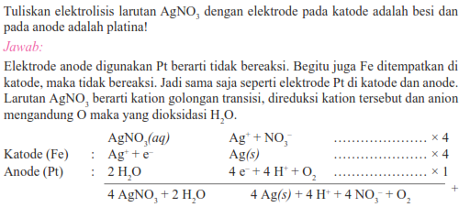
 | 8 | NaCl(l) | Pt | 2
 | 9 | NaNO3(aq) | Pt |  |  |  | Budi
 | 10 | NiSO4(aq) | C |  |  |  | Utami
 | 11 | NiSO4(aq) | Ag
 | 12 | Zn(OH)2(aq) | C
 | 13 | CaCl2(aq) | C
HITUNG | 14 | AgNO3(aq) | C
 | 15 | Co(NO3)2

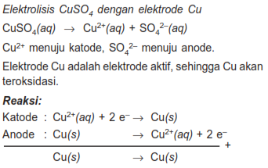
K | H | Ag | Cl
Na |  | Cu | NO3
Ca |  | Ni | SO4 | 3
Al |  | Zn | O |  | Ari Harnanto
 |  | Co | OH

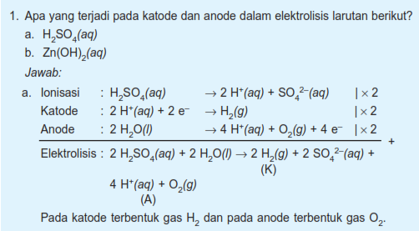
 |  |  |  | 4

 |  |  |  |  |  | Ari Harnanto

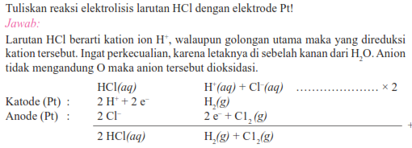
 |  |  |  | 5
 |  |  |  |  |  | Budi Utami

 |  |  |  | 6

 |  |  |  |  |  |  | Budi
 |  |  |  |  |  |  | Utami

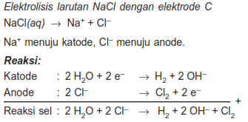
 |  |  |  | 7
 |  |  |  |  |  | Ari Harnanto

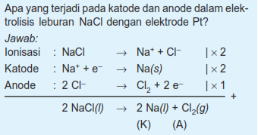
 |  |  |  | 8
 |  |  |  |  |  | Ari Harnanto

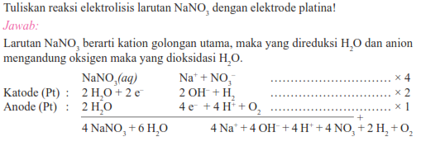
 |  |  |  | 9

 |  |  |  |  |  | Budi Utami

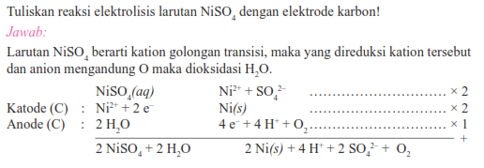
 |  |  |  | 10

 |  |  |  |  |  | Budi Utami


 |  |  |  | 11

 |  |  |  |  |  | Budi Utami

 |  |  |  | 12
 |  |  |  |  |  | Ari Harnanto

 |  |  |  | 13

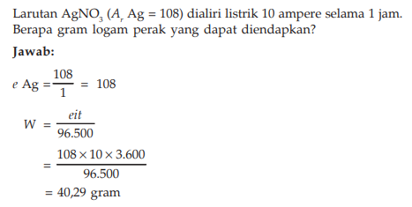
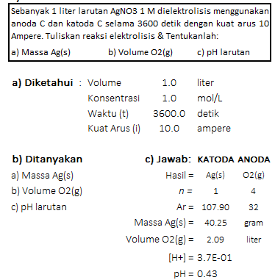
 |  |  |  | 14

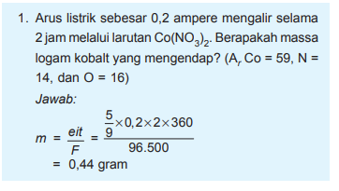
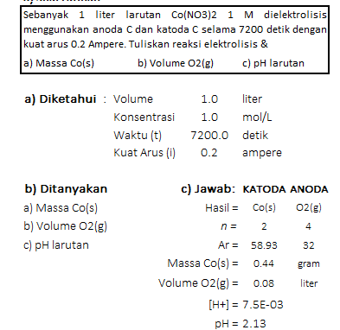
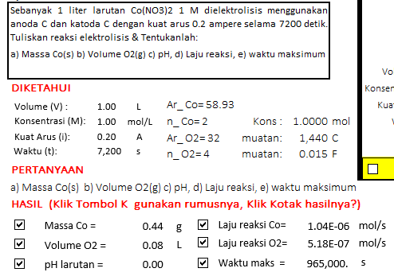
 |  |  |  | 15
 |  |  |  |  | Ari Harnanto

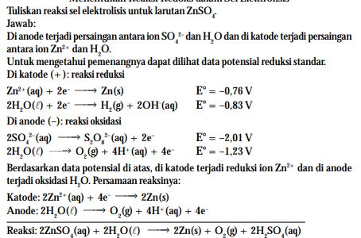
 |  |  |  | 16

 |  |  |  |  |  | Wening

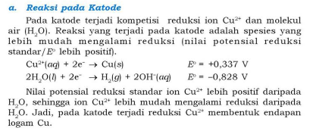

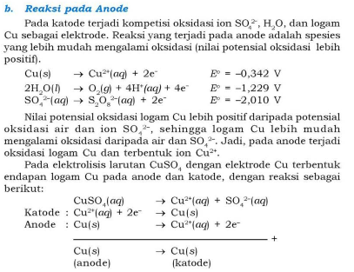

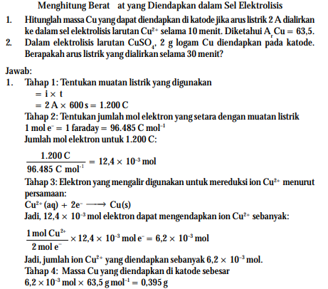
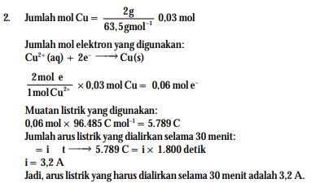

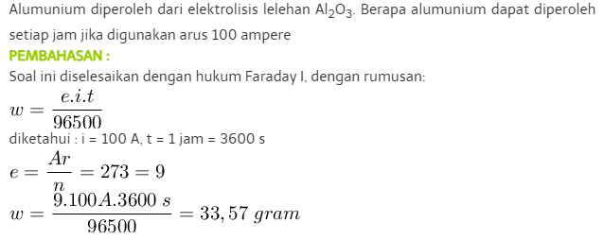

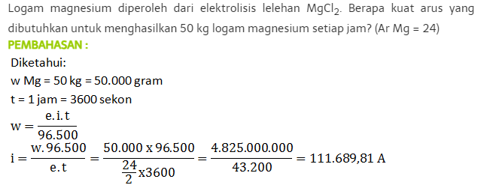

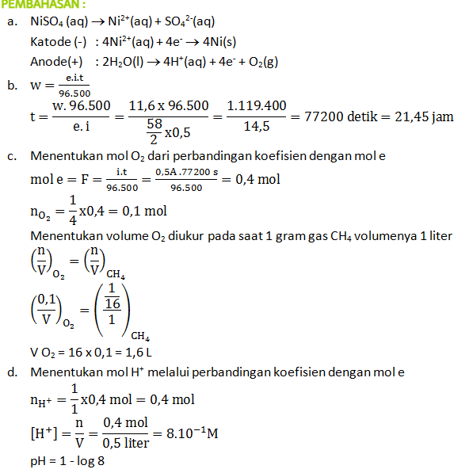

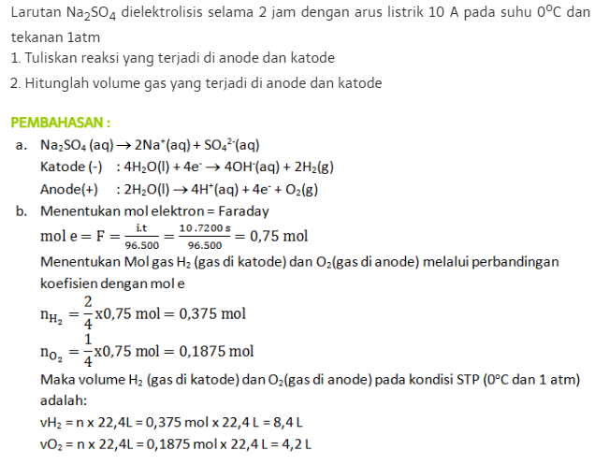

 |  |  |  | https://tanya-tanya.com/contoh-soal-pembahasan-elektrolisis-hukum-faraday-bagian-ii/

